Mapa 2.7
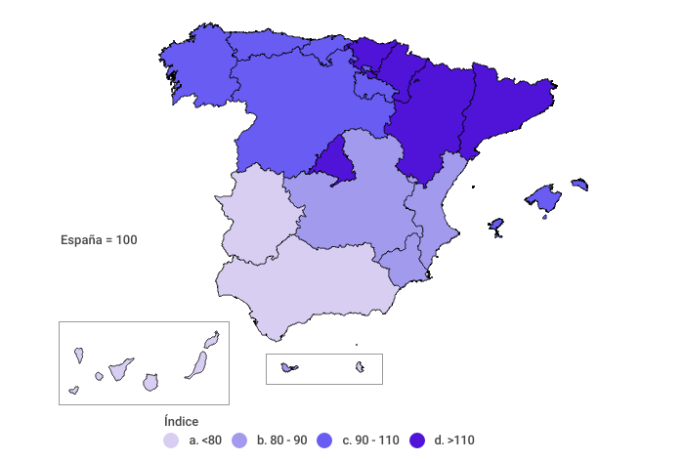
Índice de Producto Interior Bruto (PIB) por habitante
Año 2021 (A)

